anasayfa
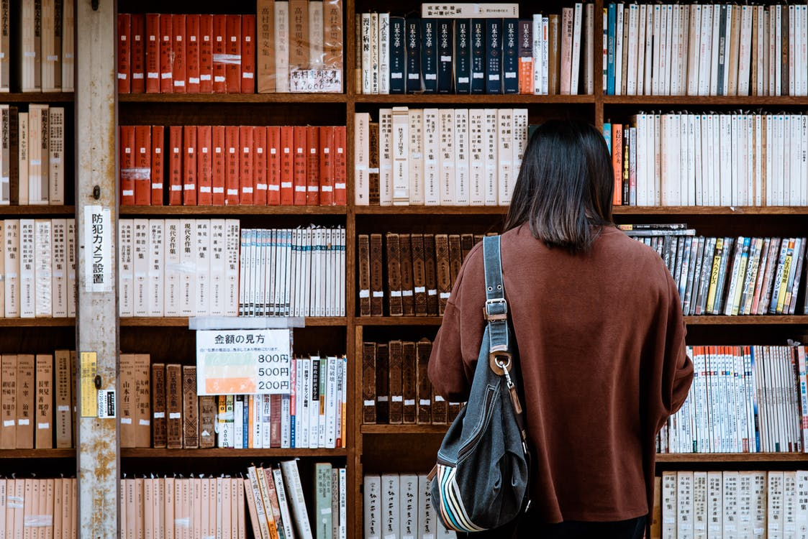

KÜTÜPHANEMİZE

HOŞGELDİNİZ

 |  | KURUCULAR
 | SELDA ÇELİK |  | & | NAGEHAN ÖZTOPRAK

takip

MERVE YALÇIN | KIRMIZI PAZARTESİ - GABRIEL GARCIA MARQUEZ | 2020-12-29
BURHAN ACEMİER | ÜVERCİNKA - CEMAL SÜREYYA | 2020-12-29
SEMİHA ŞANLI | UMUT - AYŞE KULİN | 2020-12-29

